关系图
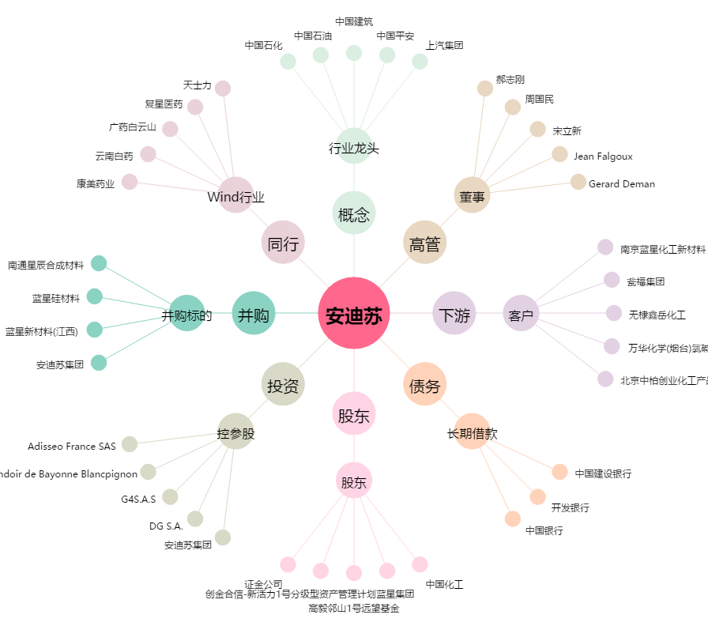
安迪苏[600299.SH] - 关系概览图

